OLS_Calculo
k | n |  |  |  |  |  |  |  |  |  |  |  |  |  |  | b |  | a
1 | 8 |  |  |  |  |  |  |  |  |  |  |  |  |  |  | 1.0357142857 |  | 0.96428571429
 |  | 25.09375 | 4.2130102041 |  |  |  |  |  | 246
x | y | SS(mean) | SS(fit) | SS(mean)-SS(fit) | R2 | (n-1)/((n-1)-k) | R2-ajustado | F | xkyk | n | Sxkyk | Syk | Sxk | Sxk² | (Sxk)² | Curva
1 | 2 | 13.140625 | 4.4373425919E-31 | 13.140625 | 0.8321091824 | 1.1666666667 | 0.80412737947 | 4.9562518922 | 2 | 8 | 246 | 45 | 36 | 204 | 1296 | x | y |  | https://www.youtube.com/watch?v=zIlOwe-qfKM&t=195s
2 | 4 | 2.640625 | 0.92984693878 | 1.7107780612 |  |  |  |  | 8 |  |  |  |  |  |  | 0 | 0.96428571429
3 | 3 | 6.890625 | 1.1479591837 | 5.7426658163 |  |  |  |  | 9 |  |  |  |  |  |  | 0.2 | 1.1714285714
4 | 6 | 0.140625 | 0.79719387755 | -0.65656887755 |  |  |  |  | 24 |  |  |  |  |  |  | 0.4 | 1.3785714286
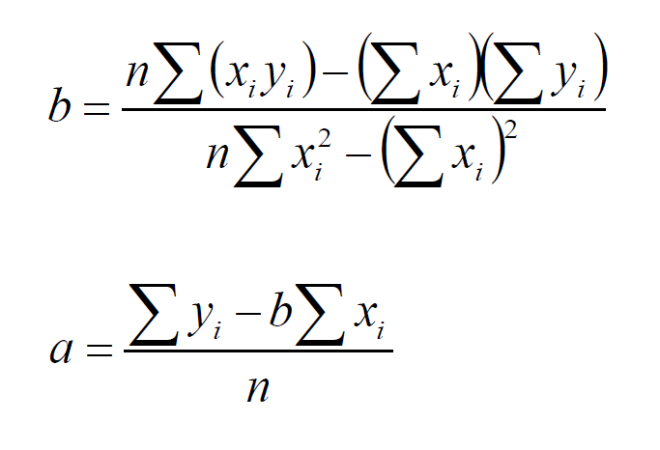
5 | 5 | 0.390625 | 1.306122449 | -0.91549744898 |  |  |  |  | 25 |  |  |  |  |  |  | 0.6 | 1.5857142857
6 | 7 | 1.890625 | 0.031887755102 | 1.8587372449 |  |  |  |  | 42 |  |  |  |  |  |  | 0.8 | 1.7928571429
7 | 8 | 5.640625 | 0.045918367347 | 5.5947066327 |  |  |  |  | 56 |  |  |  |  |  |  | 1 | 2
8 | 10 | 19.140625 | 0.5625 | 18.578125 |  |  |  |  | 80 |  |  |  |  |  |  | 1.2 | 2.2071428571
 |  |  |  |  |  |  |  |  | 0 |  |  |  |  |  |  | 1.4 | 2.4142857143
 |  |  |  |  |  |  |  |  | 0 |  |  |  |  |  |  | 1.6 | 2.6214285714
 |  |  |  |  |  |  |  |  |  |  |  |  |  |  |  | 1.8 | 2.8285714286
 | y |  | Regressão Linear
1 | 2 | 0 | 0.96428571429
2 | 4 | 0.2 | 1.1714285714
3 | 3 | 0.4 | 1.3785714286
4 | 6 | 0.6 | 1.5857142857
5 | 5 | 0.8 | 1.7928571429
6 | 7 | 1 | 2
7 | 8 | 1.2 | 2.2071428571
8 | 10 | 1.4 | 2.4142857143
 |  | 1.6 | 2.6214285714
 |  | 1.8 | 2.8285714286
 |  | 2 | 3.0357142857
 |  | 2.2 | 3.2428571429
 |  | 2.4 | 3.45
 |  | 2.6 | 3.6571428571
 |  | 2.8 | 3.8642857143
 |  | 3 | 4.0714285714
 |  | 3.2 | 4.2785714286
 |  | 3.4 | 4.4857142857
 |  | 3.6 | 4.6928571429
 |  | 3.8 | 4.9
 |  | 4 | 5.1071428571
 |  | 4.2 | 5.3142857143
 |  | 4.4 | 5.5214285714
 |  | 4.6 | 5.7285714286
 |  | 4.8 | 5.9357142857
 |  | 5 | 6.1428571429
 |  | 5.2 | 6.35
 |  | 5.4 | 6.5571428571
 |  | 5.6 | 6.7642857143
 |  | 5.8 | 6.9714285714
 |  | 6 | 7.1785714286
 |  | 6.2 | 7.3857142857
 |  | 6.4 | 7.5928571429
 |  | 6.6 | 7.8
 |  | 6.8 | 8.0071428571
 |  | 7 | 8.2142857143
 |  | 7.2 | 8.4214285714
 |  | 7.4 | 8.6285714286
 |  | 7.6 | 8.8357142857
 |  | 7.8 | 9.0428571429
 |  | 8 | 9.25
 |  | 8.2 | 9.4571428571
 |  | 8.4 | 9.6642857143
 |  | 8.6 | 9.8714285714
 |  | 8.8 | 10.078571429
 |  | 9 | 10.285714286
 |  | 9.2 | 10.492857143
 |  | 9.4 | 10.7
 |  | 9.6 | 10.907142857
 |  | 9.8 | 11.114285714
...
 |  |  |  |  |  |  |  |  |  |  |  |  |  |  |  | 2 | 3.0357142857
 |  |  |  |  |  |  |  |  |  |  |  |  |  |  |  | 2.2 | 3.2428571429
 |  |  |  |  |  |  |  |  |  |  |  |  |  |  |  | 2.4 | 3.45
 |  |  |  |  |  |  |  |  |  |  |  |  |  |  |  | 2.6 | 3.6571428571
 |  |  |  |  |  |  |  |  |  |  |  |  |  |  |  | 2.8 | 3.8642857143
 |  |  |  |  |  |  |  |  |  |  |  |  |  |  |  | 3 | 4.0714285714
 |  |  |  |  |  |  |  |  |  |  |  |  |  |  |  | 3.2 | 4.2785714286
 |  |  |  |  |  |  |  |  |  |  |  |  |  |  |  | 3.4 | 4.4857142857
 |  |  |  |  |  |  |  |  |  |  |  |  |  |  |  | 3.6 | 4.6928571429
 |  |  |  |  |  |  |  |  |  |  |  |  |  |  |  | 3.8 | 4.9
 |  |  |  |  |  |  |  |  |  |  |  |  |  |  |  | 4 | 5.1071428571
 |  |  |  |  |  |  |  |  |  |  |  |  |  |  |  | 4.2 | 5.3142857143
 |  |  |  |  |  |  |  |  |  |  |  |  |  |  |  | 4.4 | 5.5214285714
 |  |  |  |  |  |  |  |  |  |  |  |  |  |  |  | 4.6 | 5.7285714286
 |  |  |  |  |  |  |  |  |  |  |  |  |  |  |  | 4.8 | 5.9357142857
 |  |  |  |  |  |  |  |  |  |  |  |  |  |  |  | 5 | 6.1428571429
 |  |  |  |  |  |  |  |  |  |  |  |  |  |  |  | 5.2 | 6.35
 |  |  |  |  |  |  |  |  |  |  |  |  |  |  |  | 5.4 | 6.5571428571
 |  |  |  |  |  |  |  |  |  |  |  |  |  |  |  | 5.6 | 6.7642857143
 |  |  |  |  |  |  |  |  |  |  |  |  |  |  |  | 5.8 | 6.9714285714
 |  |  |  |  |  |  |  |  |  |  |  |  |  |  |  | 6 | 7.1785714286
 |  |  |  |  |  |  |  |  |  |  |  |  |  |  |  | 6.2 | 7.3857142857
 |  |  |  |  |  |  |  |  |  |  |  |  |  |  |  | 6.4 | 7.5928571429
 |  |  |  |  |  |  |  |  |  |  |  |  |  |  |  | 6.6 | 7.8
 |  |  |  |  |  |  |  |  |  |  |  |  |  |  |  | 6.8 | 8.0071428571
 |  |  |  |  |  |  |  |  |  |  |  |  |  |  |  | 7 | 8.2142857143
 |  |  |  |  |  |  |  |  |  |  |  |  |  |  |  | 7.2 | 8.4214285714
 |  |  |  |  |  |  |  |  |  |  |  |  |  |  |  | 7.4 | 8.6285714286
 |  |  |  |  |  |  |  |  |  |  |  |  |  |  |  | 7.6 | 8.8357142857
 |  |  |  |  |  |  |  |  |  |  |  |  |  |  |  | 7.8 | 9.0428571429
 |  |  |  |  |  |  |  |  |  |  |  |  |  |  |  | 8 | 9.25
 |  |  |  |  |  |  |  |  |  |  |  |  |  |  |  | 8.2 | 9.4571428571
 |  |  |  |  |  |  |  |  |  |  |  |  |  |  |  | 8.4 | 9.6642857143
 |  |  |  |  |  |  |  |  |  |  |  |  |  |  |  | 8.6 | 9.8714285714
 |  |  |  |  |  |  |  |  |  |  |  |  |  |  |  | 8.8 | 10.078571429
 |  |  |  |  |  |  |  |  |  |  |  |  |  |  |  | 9 | 10.285714286
 |  |  |  |  |  |  |  |  |  |  |  |  |  |  |  | 9.2 | 10.492857143
 |  |  |  |  |  |  |  |  |  |  |  |  |  |  |  | 9.4 | 10.7
 |  |  |  |  |  |  |  |  |  |  |  |  |  |  |  | 9.6 | 10.907142857
 |  |  |  |  |  |  |  |  |  |  |  |  |  |  |  | 9.8 | 11.114285714
 |  |  |  |  |  |  |  |  |  |  |  |  |  |  |  | 10 | 11.321428571
 |  |  |  |  |  |  |  |  |  |  |  |  |  |  |  | 10.2 | 11.528571429
 |  |  |  |  |  |  |  |  |  |  |  |  |  |  |  | 10.4 | 11.735714286
 |  |  |  |  |  |  |  |  |  |  |  |  |  |  |  | 10.6 | 11.942857143
 |  |  |  |  |  |  |  |  |  |  |  |  |  |  |  | 10.8 | 12.15
 |  |  |  |  |  |  |  |  |  |  |  |  |  |  |  | 11 | 12.357142857
 |  |  |  |  |  |  |  |  |  |  |  |  |  |  |  | 11.2 | 12.564285714
 |  |  |  |  |  |  |  |  |  |  |  |  |  |  |  | 11.4 | 12.771428571
 |  |  |  |  |  |  |  |  |  |  |  |  |  |  |  | 11.6 | 12.978571429
 |  |  |  |  |  |  |  |  |  |  |  |  |  |  |  | 11.8 | 13.185714286
 |  |  |  |  |  |  |  |  |  |  |  |  |  |  |  | 12 | 13.392857143
 |  |  |  |  |  |  |  |  |  |  |  |  |  |  |  | 12.2 | 13.6
 |  |  |  |  |  |  |  |  |  |  |  |  |  |  |  | 12.4 | 13.807142857
 |  |  |  |  |  |  |  |  |  |  |  |  |  |  |  | 12.6 | 14.014285714
 |  |  |  |  |  |  |  |  |  |  |  |  |  |  |  | 12.8 | 14.221428571
 |  |  |  |  |  |  |  |  |  |  |  |  |  |  |  | 13 | 14.428571429
 |  |  |  |  |  |  |  |  |  |  |  |  |  |  |  | 13.2 | 14.635714286
 |  |  |  |  |  |  |  |  |  |  |  |  |  |  |  | 13.4 | 14.842857143
 |  |  |  |  |  |  |  |  |  |  |  |  |  |  |  | 13.6 | 15.05
 |  |  |  |  |  |  |  |  |  |  |  |  |  |  |  | 13.8 | 15.257142857
 |  |  |  |  |  |  |  |  |  |  |  |  |  |  |  | 14 | 15.464285714
 |  |  |  |  |  |  |  |  |  |  |  |  |  |  |  | 14.2 | 15.671428571
 |  |  |  |  |  |  |  |  |  |  |  |  |  |  |  | 14.4 | 15.878571429
 |  |  |  |  |  |  |  |  |  |  |  |  |  |  |  | 14.6 | 16.085714286
 |  |  |  |  |  |  |  |  |  |  |  |  |  |  |  | 14.8 | 16.292857143
 |  |  |  |  |  |  |  |  |  |  |  |  |  |  |  | 15 | 16.5
 |  |  |  |  |  |  |  |  |  |  |  |  |  |  |  | 15.2 | 16.707142857
 |  |  |  |  |  |  |  |  |  |  |  |  |  |  |  | 15.4 | 16.914285714

AlgelinOLS
 |  |  |  |  |  |  |  |  |  |  |  |  |  | b |  | a
 |  |  |  |  |  |  |  |  |  |  |  |  |  | 0.74 |  | 1.73

x | y |  | Matriz X |  |  |  | n | Sxkyk | Syk | Sxk | Sxk² | (Sxk)² | xkyk | Curva
1 | 2 |  | 1 | 1 |  |  | 6 | 104 | 26 | 21 | 91 | 441 | 2 | x | y |  | https://www.youtube.com/watch?v=zIlOwe-qfKM&t=195s
2 | 4 |  | 1 | 2 |  |  |  |  |  |  |  |  | 8 | 0 | 1.7333333333
3 | 3 |  | 1 | 3 |  |  |  |  |  |  |  |  | 9 | 0.2 | 1.8819047619
4 | 6 |  | 1 | 4 |  |  |  |  |  |  |  |  | 24 | 0.4 | 2.0304761905
5 | 5 |  | 1 | 5 |  |  |  |  |  |  |  |  | 25 | 0.6 | 2.179047619
6 | 6 |  | 1 | 6 |  |  |  |  |  |  |  |  | 36 | 0.8 | 2.3276190476
 |  |  |  |  |  |  |  |  |  |  |  |  | 104 | 1 | 2.4761904762
Transposta de X (Xt) |  |  |  |  |  | Coeficientes |  |  |  |  |  |  |  | 1.2 | 2.6247619048
1 | 1 | 1 | 1 | 1 | 1 | 1.73 |  |  |  |  |  |  |  | 1.4 | 2.7733333333
1 | 2 | 3 | 4 | 5 | 6 | 0.74 |  |  |  |  |  |  |  | 1.6 | 2.9219047619
 |  |  |  |  |  |  |  |  |  |  |  |  |  | 1.8 | 3.0704761905
XtX |  |  |  |  |  |  |  |  |  |  |  |  |  | 2 | 3.219047619
6 | 21 |  |  |  |  |  |  |  |  |  |  |  |  | 2.2 | 3.3676190476
21 | 91 |  |  |  |  |  |  |  |  |  |  |  |  | 2.4 | 3.5161904762
 |  |  |  |  |  |  |  |  |  |  |  |  |  | 2.6 | 3.6647619048
(XtX)-1 |  |  | Xty |  |  |  |  |  |  |  |  |  |  | 2.8 | 3.8133333333
0.86666666667 | -0.2 |  | 26 |  |  |  |  |  |  |  |  |  |  | 3 | 3.9619047619
-0.2 | 0.057142857143 |  | 104 |  |  |  |  |  |  |  |  |  |  | 3.2 | 4.1104761905
 |  |  |  |  |  |  |  |  |  |  |  |  |  | 3.4 | 4.259047619
 |  |  |  |  |  |  |  |  |  |  |  |  |  | 3.6 | 4.4076190476
 |  |  |  |  |  |  |  |  |  |  |  |  |  | 3.8 | 4.5561904762
 |  |  |  |  |  |  |  |  |  |  |  |  |  | 4 | 4.7047619048
 |  |  |  |  |  |  |  |  |  |  |  |  |  | 4.2 | 4.8533333333
 |  |  |  |  |  |  |  |  |  |  |  |  |  | 4.4 | 5.0019047619
 |  |  |  |  |  |  |  |  |  |  |  |  |  | 4.6 | 5.1504761905
 |  |  |  |  |  |  |  |  |  |  |  |  |  | 4.8 | 5.299047619
 |  |  |  |  |  |  |  |  |  |  |  |  |  | 5 | 5.4476190476
 |  |  |  |  |  |  |  |  |  |  |  |  |  | 5.2 | 5.5961904762
 |  |  |  |  |  |  |  |  |  |  |  |  |  | 5.4 | 5.7447619048
 |  |  |  |  |  |  |  |  |  |  |  |  |  | 5.6 | 5.8933333333
 |  |  |  |  |  |  |  |  |  |  |  |  |  | 5.8 | 6.0419047619
 |  |  |  |  |  |  |  |  |  |  |  |  |  | 6 | 6.1904761905
 |  |  |  |  |  |  |  |  |  |  |  |  |  | 6.2 | 6.339047619
 |  |  |  |  |  |  |  |  |  |  |  |  |  | 0 | 1.7333333333
 |  |  |  |  |  |  |  |  |  |  |  |  |  | 0.2 | 1.8819047619
 |  |  |  |  |  |  |  |  |  |  |  |  |  | 0.4 | 2.0304761905
 |  |  |  |  |  |  |  |  |  |  |  |  |  | 0.6 | 2.179047619
 |  |  |  |  |  |  |  |  |  |  |  |  |  | 0.8 | 2.3276190476

AlgelinOLS_Ridge
 |  |  |  |  |  |  |  | b |  | a
 |  |  |  |  |  |  |  | 0.74 |  | 1.73
Dados
x | y |  | Matriz X |  |  |  |  | Curva
1 | 2 |  | 1 | 1 |  |  |  | x | y |  | https://www.youtube.com/watch?v=zIlOwe-qfKM&t=195s | xkyk | n | Sxkyk | Syk | Sxk | Sxk² | (Sxk)²
2 | 4 |  | 1 | 2 |  |  |  | 0 | 1.8822788794 |  |  | 2 | 6 | 104 | 26 | 21 | 91 | 441
3 | 3 |  | 1 | 3 |  |  |  | 0.2 | 2.0241317805 |  |  | 8
4 | 6 |  | 1 | 4 |  |  |  | 0.4 | 2.1659846816 |  |  | 9
5 | 5 |  | 1 | 5 |  |  |  | 0.6 | 2.3078375826 |  |  | 24
6 | 6 |  | 1 | 6 |  |  |  | 0.8 | 2.4496904837 |  |  | 25
 |  |  |  |  |  |  |  | 1 | 2.5915433847 |  |  | 36
 |  |  |  |  |  |  |  | 1.2 | 2.7333962858 |  |  | 104
Transposta de X (Xt) |  |  |  |  |  |  | Coeficientes | 1.4 | 2.8752491869
1 | 1 | 1 | 1 | 1 | 1 |  | 1.88 | 1.6 | 3.0171020879
1 | 2 | 3 | 4 | 5 | 6 |  | 0.71 | 1.8 | 3.158954989
 |  |  |  |  |  |  |  | 2 | 3.30080789
 |  |  | RIDGE |  |  |  |  | 2.2 | 3.4426607911
XtX |  |  | Identidade |  |  | Xty |  | 2.4 | 3.5845136922
6 | 21 |  | 1 | 0 |  | 26 |  | 2.6 | 3.7263665932
21 | 91 |  | 0 | 1 |  | 104 |  | 2.8 | 3.8682194943
 |  |  |  |  |  |  |  | 3 | 4.0100723953
 |  |  | Lambda |  |  |  |  | 3.2 | 4.1519252964
5.9 | 21 |  | 0.1 |  |  |  |  | 3.4 | 4.2937781975
21 | 90.9 |  |  |  |  |  |  | 3.6 | 4.4356310985
 |  |  |  |  |  |  |  | 3.8 | 4.5774839996
(XtX-Lambda*I)-1 |  |  |  |  |  |  |  | 4 | 4.7193369006
0.9537299339 | -0.2203336481 |  |  |  |  |  |  | 4.2 | 4.8611898017
-0.2203336481 | 0.061903263036 |  |  |  |  |  |  | 4.4 | 5.0030427028
 |  |  |  |  |  |  |  | 4.6 | 5.1448956038
 |  |  |  |  |  |  |  | 4.8 | 5.2867485049
 |  |  |  |  |  |  |  | 5 | 5.4286014059
 |  |  |  |  |  |  |  | 5.2 | 5.570454307
 |  |  |  |  |  |  |  | 5.4 | 5.7123072081
 |  |  |  |  |  |  |  | 5.6 | 5.8541601091
 |  |  |  |  |  |  |  | 5.8 | 5.9960130102
 |  |  |  |  |  |  |  | 6 | 6.1378659112
 |  |  |  |  |  |  |  | 6.2 | 6.2797188123
 |  |  |  |  |  |  |  | 0 | 1.8822788794
 |  |  |  |  |  |  |  | 0.2 | 2.0241317805
 |  |  |  |  |  |  |  | 0.4 | 2.1659846816
 |  |  |  |  |  |  |  | 0.6 | 2.3078375826
 |  |  |  |  |  |  |  | 0.8 | 2.4496904837

ExpressoesIsoladasAposDeducao
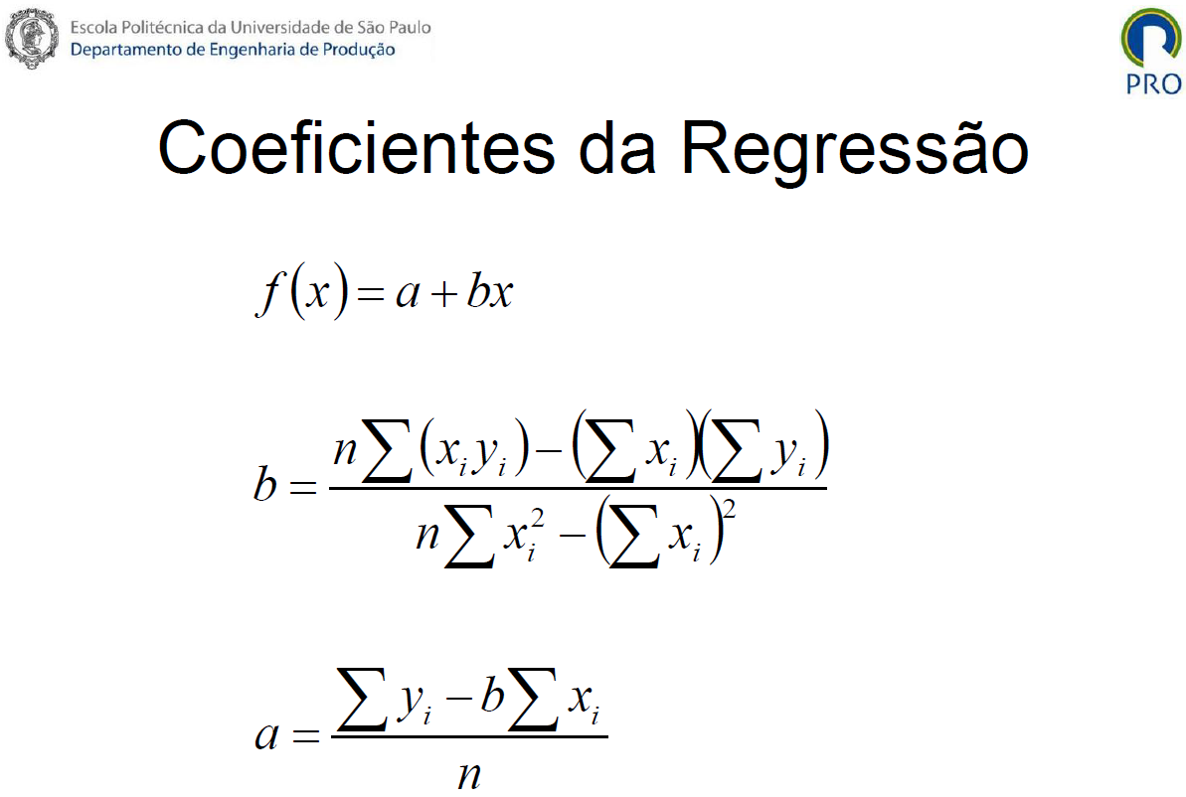

ANOVA
 | pmean | 1 |  |  |  |  |  | SSfit | 119.00 |  |  | numerator | denominator |  | http://pt.excelfunctions.eu/F.INV.RT/Portugues
n | Média | 4.78 |  |  | Ssmean | 187.11 |  | 6.83 | 45.33 | 66.83 | pfit | df1 | df2 | F | Fcrítico
18 | A | B | C |  | A | B | C | A | B | C | 3 | 2 | 15 | 4.2927170868 | 3.6823203437
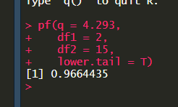
 | 1 | 1 | 2 |  | 14.27 | 14.27 | 7.72 | 1.36 | 18.78 | 23.36
 | 2 | 5 | 7 |  | 7.72 | 0.05 | 4.94 | 0.03 | 0.11 | 0.03 | p-value | 0.0335565
 | 2 | 6 | 8 |  | 7.72 | 1.49 | 10.38 | 0.03 | 0.44 | 1.36
 | 1 | 8 | 10 |  | 14.27 | 10.38 | 27.27 | 1.36 | 7.11 | 10.03
 | 3 | 9 | 11 |  | 3.16 | 17.83 | 38.72 | 0.69 | 13.44 | 17.36
 | 4 | 3 | 3 |  | 0.60 | 3.16 | 3.16 | 3.36 | 5.44 | 14.69

 | Anova: fator único
 |  |  |  |  |  |  |  |  |  |  | https://www.youtube.com/watch?v=NF5_btOaCig
 | RESUMO
 | Grupo | Contagem | Soma | Média |  |  |  | Variância
 | Coluna 1 | 6 | 13 | 2.1666666667 |  |  |  | 1.3666666667
 | Coluna 2 | 6 | 32 | 5.3333333333 |  |  |  | 9.0666666667
 | Coluna 3 | 6 | 41 | 6.8333333333 |  |  |  | 13.366666667

 | ANOVA
 | Fonte da variação | SQ | gl | MQ |  |  |  | F | valor-P | F crítico
df1 | Entre grupos | 68.111111111 | 2 | 34.055555556 |  |  |  | 4.2927170868 | 0.033562583036 | 3.6823203437
df2 | Dentro dos grupos | 119 | 15 | 7.9333333333

 | Total | 187.11111111 | 17

